Sheet1
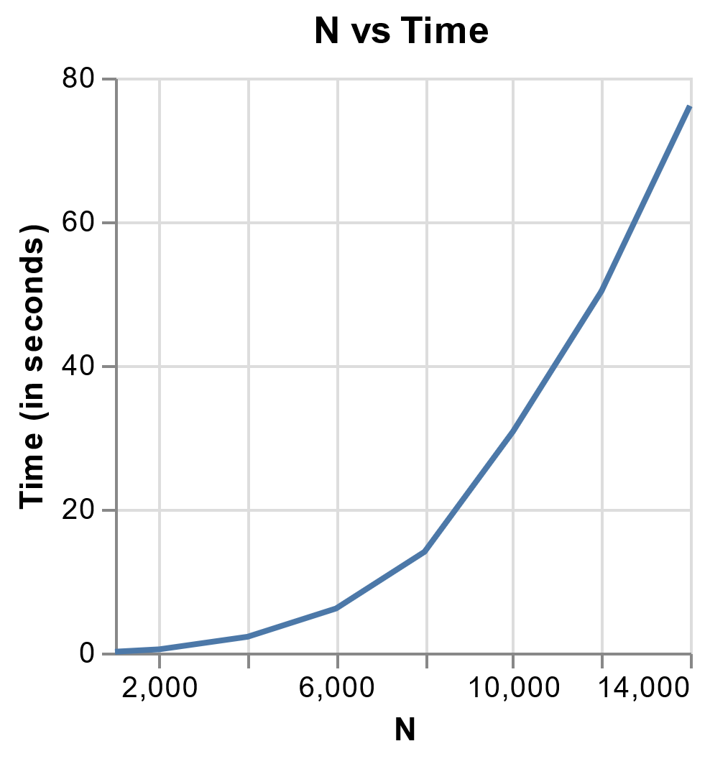
N | LU dekompozicija | Substitution | Jacobi
1000 | 0.18903422 | 0.02639079 | 0.12980747
2000 | 0.7017777 | 0.04766917 | 0.46046519 | Dekompozicija
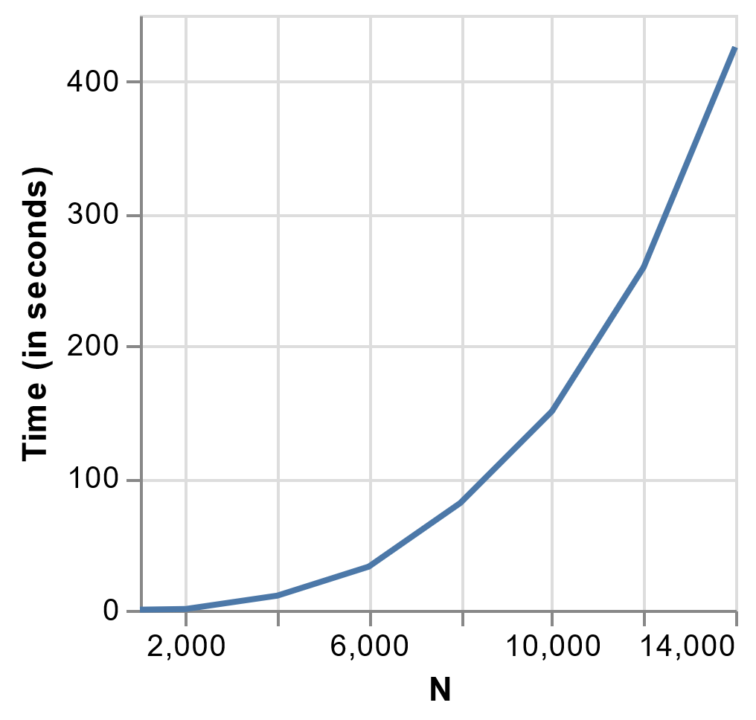
4000 | 10.79297996 | 0.10869122 | 2.21031427
6000 | 32.76547909 | 0.18437099 | 6.14499712
8000 | 80.93006301 | 0.27739382 | 14.02923131
10000 | 150.24138069 | 0.46844196 | 30.29696465
12000 | 259.0165863 | 1.3618741 | 50.28004622
14000 | 425.69674587 | 2.22375178 | 76.08794689

 | Padvigubinant duomenis laikas isauga 2^3=8 kartu |  | Padvigubinant duomenis laikas isauga 2^2=4 kartus

 |  |  |  | Substitution
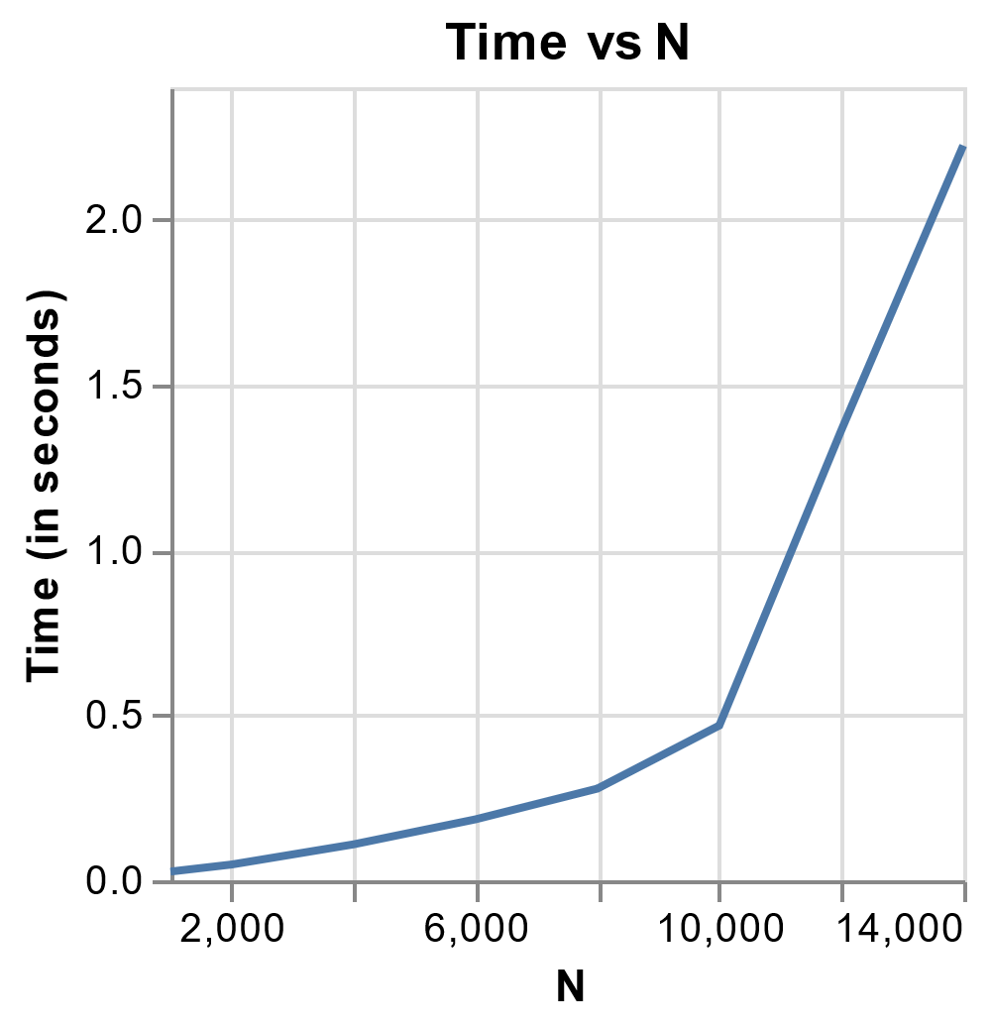

 |  |  | Jacobi

